상품제안서
페니체 A4 메모패드 싱글포켓 | 상품코드: S38501

 |  |  |  |  |  |  | 02-713-8555 | www.synergygift.co.kr
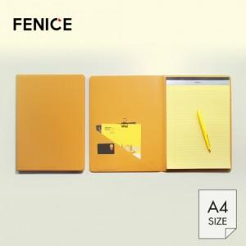

【상세/제작정보】 | <p><span style="font-size: 18.6667px;">* 기본 OPP포장 무료</span>​​</p>

【인쇄/포장옵션】 | 불박, 금박, 풀칼라 / 포장지포장

【공급단가】 | 수량 | 100~ | 300~ | 500~ | 1,000~ | 3,000~
*VAT별도 | 단가 | 12,600원 | 12,100원 | 11,300원 | 10,600원 | 9,700원

【상품 URL】 | https://www.synergygift.co.kr:443/src/goods_detail.php?gdno=38501

